关系图
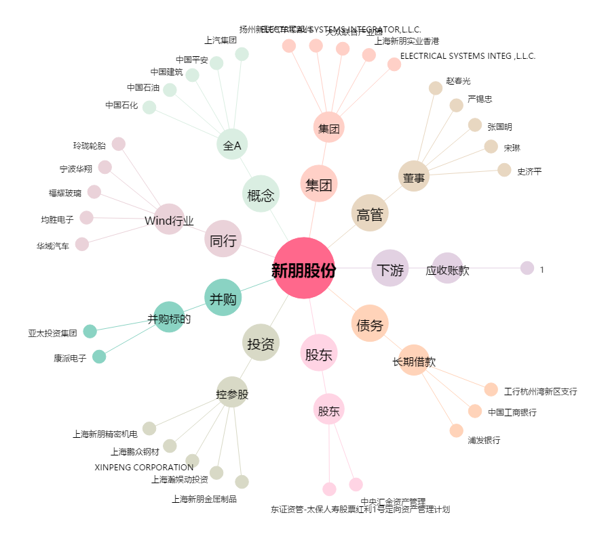
新朋股份[002328.SZ] - 关系概览图

